Worksheet
 | Alklima B.V.
 | Van Hennaertweg 29
 | 2952 CA Alblasserdam
 | NEDERLAND
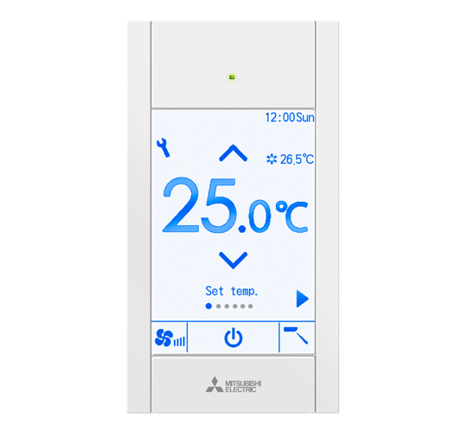
Code | PAR-CT01 MAA
Product | City Multi opbouw touch bediening wit

Afmetingen & aansluitingen
Naam |  | Waarde | Eenheid
Afmetingen (HxBxD) |  | 120 × 65 × 14.1 | mm

Uitvoering & werking
Naam |  | Waarde | Eenheid
Met display |  | Ja

